Solicitud gráfica
 | Área: | Matemáticas |  |  | Fecha:
 | Grado: | 7 |  |  | 2015-11-19
 | Título del tema: | Las figuras semejantes. |  |  | ¿Cuaderno de estudio o recurso? | Recurso
 | Editor: | Diana Velásquez |  |  | Motor del recurso | M101

 | Código guión o recurso: | MA_07_12_CO_REC200 | ← Para determinar este código, visite la hoja de Ayuda
 |  |  |  |  | ESPECIFICACIÓN DE ARCHIVOS A ENTREGAR
Núm. | Archivo Shutterstock o ruta en web | Imagen para: | Tipo | Ubicación de la imagen en el recurso M101 | Nombre imagen SMALL | Tamaño imagen SMALL | Nombre imagen ZOOM | Tamaño imagen ZOOM | Descripción | Observaciones
IMG01 | Nuevo/ Ver descripción | Recurso M101 | Ilustración | Contenido | MA_07_12_CO_REC200_IMG01n.png | 286 x 286 px | MA_07_12_CO_REC200_IMG01a.png | 500 x 500 px | 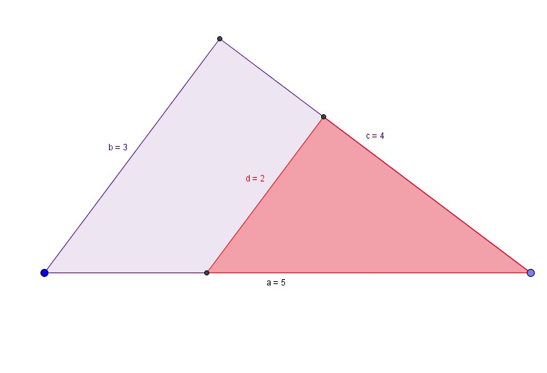
IMG02 | Nuevo/ Ver descripción | Recurso M101 | Ilustración | Contenido | MA_07_12_CO_REC200_IMG02n.png | 286 x 286 px | MA_07_12_CO_REC200_IMG02a.png | 500 x 500 px | 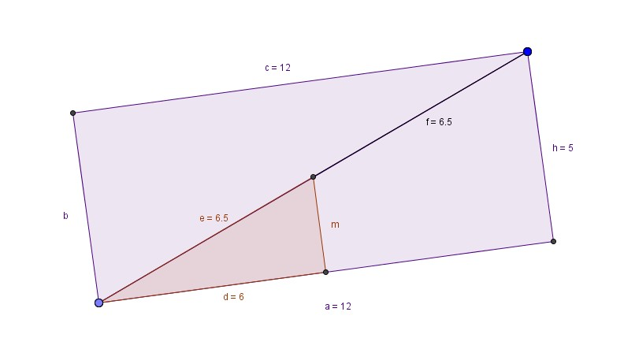
IMG03 | Nuevo/ Ver descripción | Recurso M101 | Ilustración | Contenido | MA_07_12_CO_REC200_IMG03n.png | 286 x 286 px | MA_07_12_CO_REC200_IMG03a.png | 500 x 500 px | 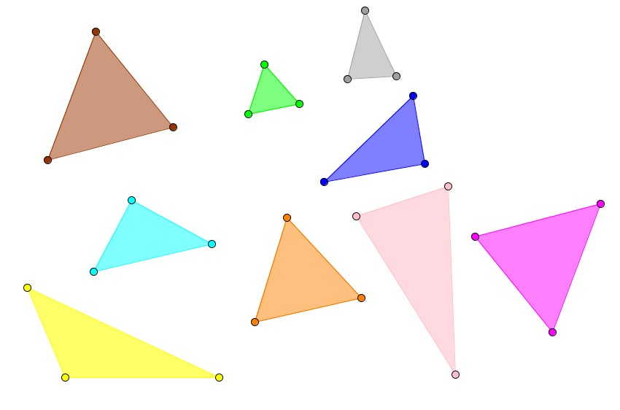 | Imagen 3 pares de triángulos semejantes y un triángulo no semejante a ninguno

